Tessuti e colori
 |  |  |  | cod INTERNO |  |  | CERCHI IN LEGA OPT
 |  |  |  | 173 | 076 | 727
cod colore | cod opt |  | IVA escl. | S | OPT | OPT
549 | - | Bianco Pastello | € 0 | TESSUTO "CREPE" NERO | TESSUTO "CREPE" NERO PREMIUM con doppia cucitura argentata laterale e tessuto centrale Premium - Vincola Panchetta Biposto Eat & Work (2QC) 300€ e Carter Sedili 100€ (50E) a pagamento | Selleria in finta ecopelle |  | 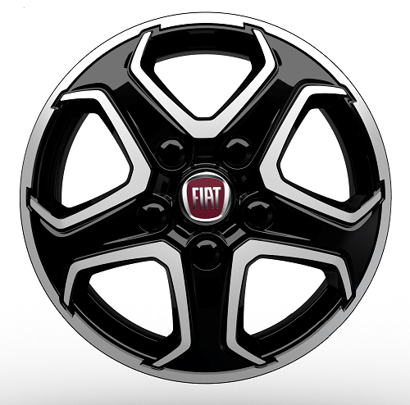
1LR
385 | 5CK | Grigio Lanzarote | € 400
676 | 5CL | Grigio Expedition | € 400
113 | 210 | Grigio Artense Metallizzato | € 750 |  |  |  |  | 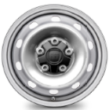
CERCHIO STD
691 | 210 | Grigio Ferro Metallizzato | € 750
632 | 210 | Nero Metalizzato | € 750

Esterni e Cerchi
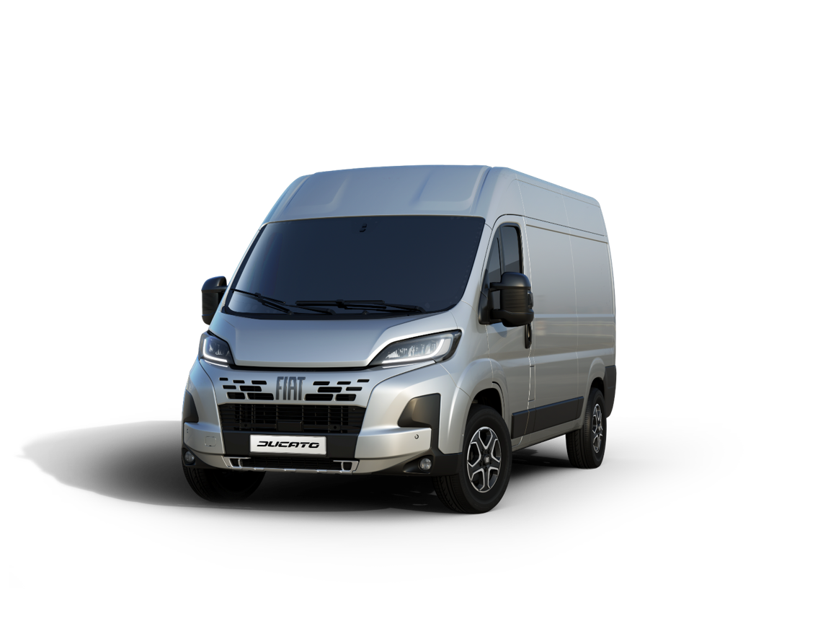
CERCHI IN LEGA OPT | COPRICERCHI OPT

 |  | 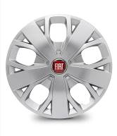
1LR
COPRICERCHIO 16"

CERCHIO STD 16"
Con Paraurti verniciato + Skid Plate nero & Cerchi in lega

Portate
DUCATO MAXI
FURGONE | VERSIONE | MOTORE | Portata (kg)*
35 MAXI | L2H2 | 2.2 Multijet 3 140 cv E6E BIS | 1385
 |  | 2.2 Multijet 3 180 cv E6E BIS | 1380
 |  | 2.2 Multijet 3 180 cv E6E BIS AT8 | 1365
 | L3H2 | 2.2 Multijet 3 140 cv E6E BIS | 1335
 |  | 2.2 Multijet 3 140 cv E6E BIS AT8 | 1315
 |  | 2.2 Multijet 3 180 cv E6E BIS | 1330
 |  | 2.2 Multijet 3 180 cv E6E BIS AT8 | 1315
 | L3H3 | 2.2 Multijet 3 140 cv E6E BIS | 1310
 |  | 2.2 Multijet 3 180 cv E6E BIS AT8 | 1290
 | L4H2 | 2.2 Multijet 3 140 cv E6E BIS | 1290
 |  | 2.2 Multijet 3 180 cv E6E BIS | 1285
 |  | 2.2 Multijet 3 180 cv E6E BIS AT8 | 1270
 | L4H3 | 2.2 Multijet 3 140 cv E6E BIS | 1260
 |  | 2.2 Multijet 3 180 cv E6E BIS | 1255
 |  | 2.2 Multijet 3 180 cv E6E BIS AT8 | 1240
FURGONE | VERSIONE | MOTORE | Portata (kg)*
42,5 MAXI (CAT N2) | L3H2 | 2.2 Multijet 3 140 cv E6E BIS | 2095
 |  | 2.2 Multijet 3 180 cv E6E BIS AT8 | 2075
 | L4H2 | 2.2 Multijet 3 140 cv E6E BIS | 2050
 |  | 2.2 Multijet 3 180 cv E6E BIS AT8 | 2030
 | L4H3 | 2.2 Multijet 3 180 cv E6E BIS | 2015
FURGONE SEMI VETRATO | VERSIONE | MOTORE | Portata (kg)*
35 MAXI | L3H2 | 2.2 Multijet 3 180 cv E6E BIS | 1330
 |  | 2.2 Multijet 3 180 cv E6E BIS AT8 | 1315
FURGONE VETRATO | VERSIONE | MOTORE | Portata (kg)*
42,5 MAXI CAT N2) | L3H2 | 2.2 Multijet 3 140 cv E6E BIS | 2095
 |  | 2.2 Multijet 3 180 cv E6E BIS AT8 | 2075
 | L4H2 | 2.2 Multijet 3 140 cv E6E BIS | 2050
 |  | 2.2 Multijet 3 180 cv E6E BIS AT8 | 2030
CABINATO | VERSIONE | MOTORE | Portata (kg)*
35 MAXI | L2 | 2.2 Multijet 3 140 cv E6E BIS | 1695
 |  | 2.2 Multijet 3 180 cv E6E BIS | 1690
 |  | 2.2 Multijet 3 180 cv E6E BIS AT8 | 1675
 | L2S | 2.2 Multijet 3 140 cv E6E BIS | 1685
 |  | 2.2 Multijet 3 180 cv E6E BIS | 1680
 |  | 2.2 Multijet 3 180 cv E6E BIS AT8 | 1665
 | L3 | 2.2 Multijet 3 140 cv E6E BIS | 1675
 |  | 2.2 Multijet 3 180 cv E6E BIS | 1670
 |  | 2.2 Multijet 3 180 cv E6E BIS AT8 | 1655
 | L4 | 2.2 Multijet 3 140 cv E6E BIS | 1660
 |  | 2.2 Multijet 3 180 cv E6E BIS | 1655
 |  | 2.2 Multijet 3 180 cv E6E BIS AT8 | 1640
CABINATO | VERSIONE | MOTORE | Portata (kg)*
42,5 MAXI (CAT N2) | L3 | 2.2 Multijet 3 140 cv E6E BIS | 2425
 |  | 2.2 Multijet 3 180 cv E6E BIS | 2420
 |  | 2.2 Multijet 3 180 cv E6E BIS AT8 | 2405
CABINATO DOPPIA CABINA | VERSIONE | MOTORE | Portata (kg)*
35 MAXI | L3 | 2.2 Multijet 3 140 cv E6E BIS | 1460
 |  | 2.2 Multijet 3 180 cv E6E BIS AT8 | 1440
 | L4 | 2.2 Multijet 3 140 cv E6E BIS | 1440
 |  | 2.2 Multijet 3 180 cv E6E BIS | 1435
 |  | 2.2 Multijet 3 180 cv E6E BIS AT8 | 1420
CABINATO DOPPIA CABINA | VERSIONE | MOTORE | Portata (kg)*
42,5 (CAT N2) | L3 | 2.2 Multijet 3 180 cv E6E BIS | 2190
 |  | 2.2 Multijet 3 180 cv E6E BIS AT8 | 2205
CASSONATO | VERSIONE | MOTORE | Portata (kg)*
35 MAXI | L2 | 2.2 Multijet 3 140 cv E6E BIS | 1490
 | L3 | 2.2 Multijet 3 140 cv E6E BIS | 1435
 |  | 2.2 Multijet 3 180 cv E6E BIS | 1430
 |  | 2.2 Multijet 3 180 cv E6E BIS AT8 | 1415
 | L4 | 2.2 Multijet 3 140 cv E6E BIS | 1400
 |  | 2.2 Multijet 3 180 cv E6E BIS | 1395
 |  | 2.2 Multijet 3 180 cv E6E BIS AT8 | 1380
CASSONATO DOPPIA CABINA | VERSIONE | MOTORE | Portata (kg)*
35 MAXI | L2 | 2.2 Multijet 3 140 cv E6E BIS | 1350
 | L3 | 2.2 Multijet 3 140 cv E6E BIS | 1290
 |  | 2.2 Multijet 3 180 cv E6E BIS AT8 | 1270
 | L4 | 2.2 Multijet 3 140 cv E6E BIS | 1250
 |  | 2.2 Multijet 3 180 cv E6E BIS | 1245
 |  | 2.2 Multijet 3 180 cv E6E BIS AT8 | 1230
PIANALATO | VERSIONE | MOTORE | Portata (kg)*
35 MAXI | L2 | 2.2 Multijet 3 140 cv E6E BIS | 1640
 |  | 2.2 Multijet 3 180 cv E6E BIS | 1635
 |  | 2.2 Multijet 3 180 cv E6E BIS AT8 | 1620
 | L3 | 2.2 Multijet 3 140 cv E6E BIS | 1625
 |  | 2.2 Multijet 3 180 cv E6E BIS | 1620
 |  | 2.2 Multijet 3 180 cv E6E BIS AT8 | 1605
FURGONATO | VERSIONE | MOTORE | Portata (kg)*
35 MAXI | L3 | 2.2 Multijet 3 140 cv E6E BIS | 1112
 |  | 2.2 Multijet 3 180 cv E6E BIS | 1107
 |  | 2.2 Multijet 3 180 cv E6E BIS AT8 | 1092
FURGONATO CON SPONDA CARICATRICE E PORTELLONE | VERSIONE | MOTORE | Portata (kg)*
35 MAXI | L3 | 2.2 140 Multijet 3 cv EVI | 944
 |  | 2.2 180 Multijet 3 cv EVI | 939
 |  | 2.2 180 Multijet 3 cv EVI AT8 | 924
 | L4 | 2.2 140 Multijet 3 cv EVI | 905
 |  | 2.2 180 Multijet 3 cv EVI | 900
 |  | 2.2 180 Multijet 3 cv EVI AT8 | 885
RIBALTABILE MONOLATERALE | VERSIONE | MOTORE | Portata (kg)*
35 MAXI | L2 | 2.2 Multijet 3 140 cv E6E BIS | 1115
 |  | 2.2 Multijet 3 140 cv E6E BIS AT8 | 1095
 | L3 | 2.2 Multijet 3 140 cv E6E BIS | 1075
 |  | 2.2 Multijet 3 180 cv E6E BIS | 1070
 |  | 2.2 Multijet 3 180 cv E6E BIS AT8 | 1055

*Veicoli in configurazione standard compreso il conducente; i dati riportati possono essere soggetti a variazioni di produzione senza preavviso

